Cluster Analysis_2
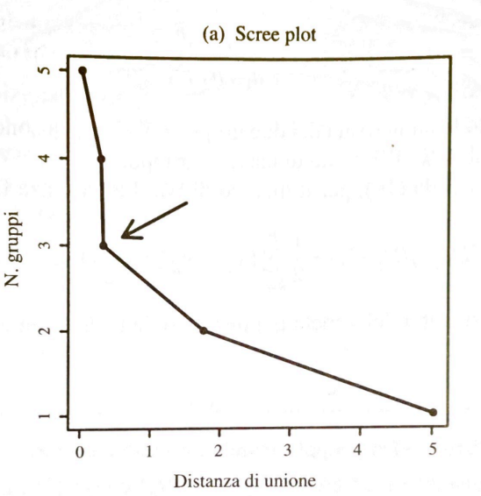

Imprese | Beta (x1) | CR (x2) |  |  |  |  | PASSO | UNITA' | GRUPPI | DISTANZA | GRUPPI
U1 | 1.502 | 1.617 |  |  |  |  | 0 | U1, U2, U3, U4, U5, U6 | 6 | 0.00
U2 | 2.953 | 0.673 |  |  |  |  | 1 | G(U5, U6), U1, U2, U3, U4 | 5 | 0.04
U3 | 0.957 | 1.693 |  |  |  |  | 2 | G(U5, U6, U4), U1, U2, U3 | 4 | 0.30
U4 | 1.631 | 0.584 |  |  |  |  | 3 | G(U5, U6, U4, U2), U1, U3 | 3 | 0.33
U5 | 2.205 | 0.586 |  |  |  |  | 4 | G(U5, U6, U4, U2), G(U1, U3) | 2 | 1.76
U6 | 2.016 | 0.508 |  |  |  |  | 5 | G (U1, U2, U3, U4, U5, U6) | 1 | 5.02

PASSO 1 | U1 | U2 | U3 | U4 | U5 | U6
U1 | 0.00 |  |  |  |  |  | Ipotesi | distanza: quadrato distanza euclidea (x1-x2)^2+(y1-y2)^2
U2 | 3.00 | 0.00 |  |  |  |  |  | metodo legame completo
Scree plot
U3 | 0.30 | 5.02 | 0.00
U4 | 1.08 | 1.76 | 1.68 | 0.00
U5 | 1.56 | 0.57 | 2.78 | 0.33 | 0.00
U6 | 1.49 | 0.91 | 2.53 | 0.15 | 0.04 | 0.00

PASSO 2 | G1(U5,U6) | U1 | U2 | U3 | U4
G1(U5,U6) | 0.00
U1 | 1.56 | 0.00
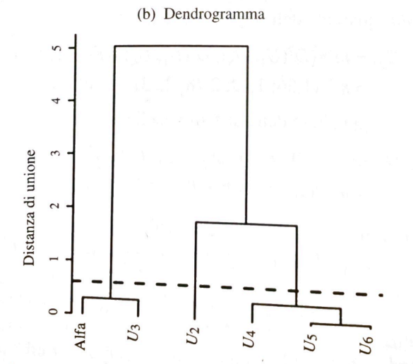
U2 | 0.91 | 3.00 | 0.00
U3 | 2.78 | 0.30 | 5.02 | 0.00
U4 | 0.33 | 1.08 | 1.76 | 1.68 | 0.00

PASSO 3 | G1(U5,U6) | G2(U1,U3) | U2 | U4
G1(U5,U6) | 0.00
G2(U1,U3) | 2.78 | 0.00
U2 | 0.91 | 5.02 | 0.00
U4 | 0.33 | 1.68 | 1.76 | 0.00

PASSO 4 | G1(U5,U6, U4) | G2(U1,U3) | U2
G1(U5,U6, U4) | 0.00
G2(U1,U3) | 2.78 | 0.00
U2 | 1.76 | 5.02 | 0.00

PASSO 5 | G1(U5,U6, U4, U2) | G2(U1,U3)
G1(U5,U6, U4, U2) | 0.00
G2(U1,U3) | 5.02 | 0.00

Foglio1
Imprese | ROA | CR |  |  | PASSO | UNITA' | GRUPPI | DISTANZA
U1 | 0.88 | 1.87 |  |  | 0 | U1, U2, U3, U4 | 4 | 0.00 | 4
U2 | 1.7 | 0.68 |  |  | 1 | G(U2, U4), U1, U3 | 3 | 0.49 | 3
U3 | 1.2 | 0.56 |  |  | 2 | G(U2, U3, U4), U1 | 2 | 0.62 | 2
U4 | 2.05 | 0.54 |  |  | 3 | G(U1,U2, U3, U4) | 1 | 1.63 | 1

PASSO 1 | U1 | U2 | U3 | U4
U1 | 0.00
U2 | 2.01 | 0.00
U3 | 1.63 | 0.62 | 0.00
U4 | 2.50 | 0.49 | 0.87 | 0.00
0.00 | 4
0.49 | 3
0.62 | 2
1.63 | 1
PASSO 2 | U1 | U2-U4 | U3
U1 | 0.00
U2-U4 | 2.01 | 0.00
U3 | 1.63 | 0.62 | 0.00

PASSO 2 | U1 | U2-U4-U3
U1 | 0.00
U2-U4-U3 | 1.63 | 0.00

Divido in due gruppi
U1
U2,U3,U4

Foglio2
1 | 30
2 | 28
3 | 25
4 | 27
5 | 12
6 | 14
7 | 9
8 | 10

